其他相关参数
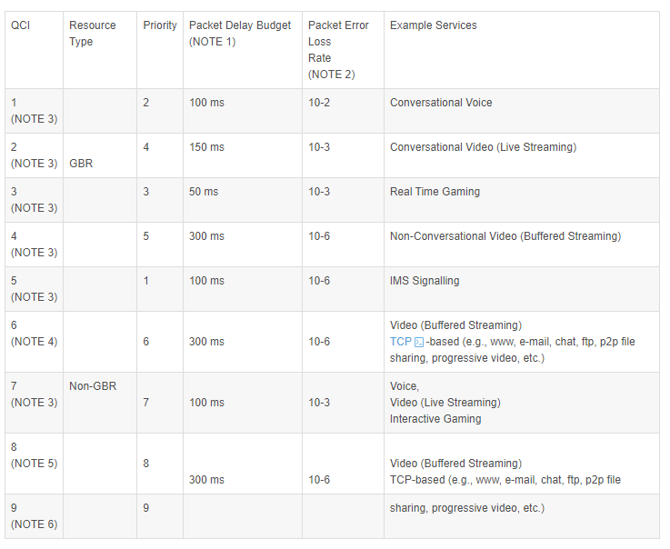
表单 | 参数 | 修改建议值 | 更新生效值
Plmn | 检查是否配置
QoSServiceClassTDD | 检查是否配置
SdrDeviceGroup | 检查设备是否配置正确
SISchedulingTDD | 检查SIB消息调度是否配置
ACTDD | 小区RRC连接用户数门限 | 600
ACTDD | 小区Active E-RAB数门限 | 1200
UeTimerTDD | UE等待RRC连接响应的定时器长度(T300) | 7
UeTimerTDD | UE等待RRC重建响应的定时器长度(T301) | 1
UeTimerTDD | UE等待切换成功的定时器长度(T304) | 5
UeTimerTDD | UE CCO到GRAN的定时器长度(T304) | 3
UeTimerTDD | 控制面user-inactivity定时器。 | 5
ControlPlaneTimerTDD | UE上下文建立失败等待MME上下文释放定时器 | 600
ControlPlaneTimerTDD | 抑制乒乓切换定时器(秒) | 1
ExternalEUtranTCellTDD | 核查外部小区是否配置
EUtranRelationTDD | 核查邻接小区是否配置

